Sheet1
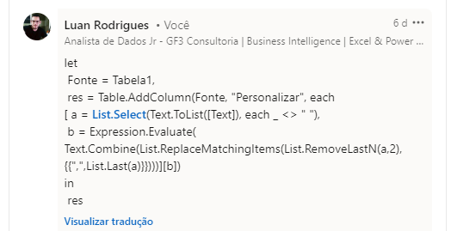
Text | Expected Answer
3, 2, + | 5
4, 5, 6, 7, + | 22
9, 3, * | 27
3, 4, 3, 2, * | 72
8, 3, - | 5
12, 3, / | 4
36, 2, 9, / | 2
15, 6, 7, 2, - | 0
20, 10, 2, 1, 1, 1, 1, - | 4
Versão simplificada da Notação Polonesa Reversa (RPN) - O operador matemático virá no final do texto e você precisa avaliar a expressão. 8, 2, + = 8+2 = 10 21, 7, 3 / = 21/7/3 = 1 12, 5, 3, 2, - = 12-5-3-2 = 2 3, 4, 5, * = 3*4*5 = 60

